1 组织结构及管理架构
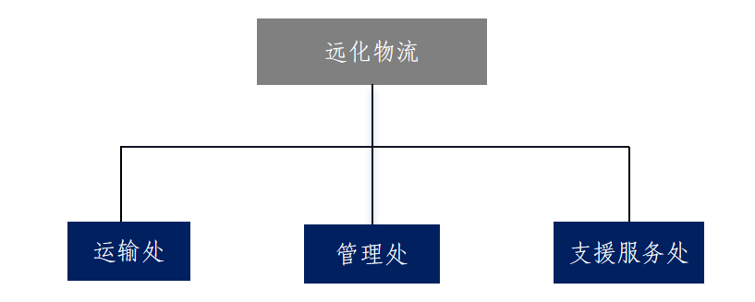
上海远化物流有限公司

附件一：组织结构及管理架构

下表是我们根据【上年度】同期资料文档填写，还请贵公司更新截至【年度】年12月31日的部门信息和组织架构信息
主要部门 | 人数 （截至【年度】年12月31日） | 主要职责范围 | 部门负责人汇报对象
 |  |  | 汇报对象 | 汇报对象主要办公所在地
运输处 | 59 | 货物运输服务 | 总经理 | 上海
管理处 | 37 | 日常经营管理 | 总经理 | 上海
支援服务处 | 23 | 装卸搬运等服务 | 总经理 | 上海
总计 | 119

请在此提供组织架构图：

